히스토그램
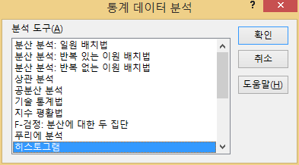
거래처코드 | 운연년수 | 계급구간
5527004 | 49 | 10
5553005 | 39 | 20
8585001 | 28 | 30
13199002 | 39 | 40
13570001 | 17 | 50
16357001 | 14
16444003 | 42
16475001 | 14
16837001 | 19
16983001 | 18

히스트그램 결과
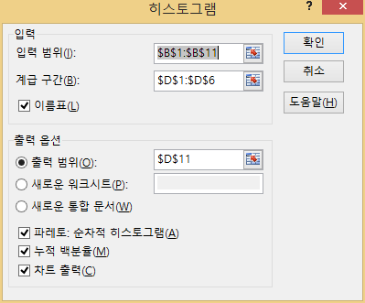
거래처코드 | 운연년수 | 계급구간
5527004 | 49 | 10
5553005 | 39 | 20
8585001 | 28 | 30
13199002 | 39 | 40
13570001 | 17 | 50
16357001 | 14
16444003 | 42
16475001 | 14
히스토그램
16837001 | 19
16983001 | 18 | 계급구간 | 빈도수 | 누적 % | 계급구간 | 빈도수 | 누적 %
 |  | 10 | 0 | 0.00% | 20 | 5 | 50.00%
 |  | 20 | 5 | 50.00% | 40 | 2 | 70.00%
 |  | 30 | 1 | 60.00% | 50 | 2 | 90.00%
 |  | 40 | 2 | 80.00% | 30 | 1 | 100.00%
 |  | 50 | 2 | 100.00% | 10 | 0 | 100.00%
 |  | 기타 | 0 | 100.00% | 기타 | 0 | 100.00%

기술통계법
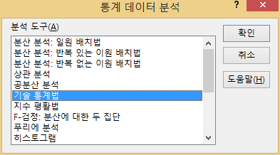
거래처코드 | 총수납금액
1 | 13223810890
2 | 1341260690
3 | 73178300
4 | 44532400
5 | 7398200
6 | 91201000
7 | 431770200
8 | 1232605360
9 | 1219960
10 | 100903790
11 | 10037830
12 | 196461830
13 | 288701600
14 | 205796300
15 | 6066783500
16 | 772593100
17 | 392876800

기술통계법_결과
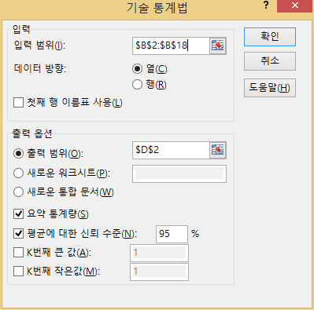
거래처코드 | 총수납금액
1 | 13223810890 | Column1
2 | 1341260690
3 | 73178300 | 평균 | 1440066573.5
4 | 44532400 | 표준 오차 | 815445663.35
5 | 7398200 | 중앙값 | 205796300
6 | 91201000 | 최빈값 | #N/A
7 | 431770200 | 표준 편차 | 3362168602
8 | 1232605360 | 분산 | 1.1304177708E+19
9 | 1219960 | 첨도 | 10.436273965
10 | 100903790 | 왜도 | 3.1841754459
11 | 10037830 | 범위 | 13222590930
12 | 196461830 | 최소값 | 1219960
13 | 288701600 | 최대값 | 13223810890
14 | 205796300 | 합 | 24481131750
15 | 6066783500 | 관측수 | 17
16 | 772593100 | 신뢰 수준(95.0%) | 1728667583
17 | 392876800

해찾기
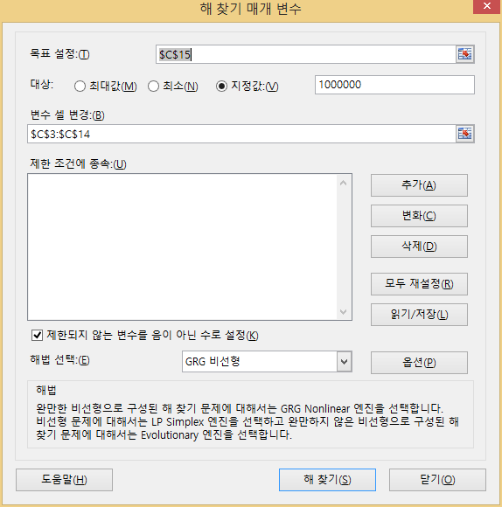
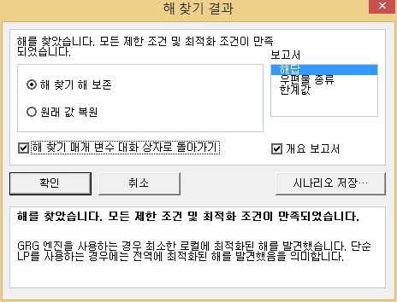
월 | 예산
1월 | 98000 | 14%
2월 | 71000 | 10%
3월 | 86000 | 12%
4월 | 86000 | 12%
5월 | 17000 | 2%
6월 | 72000 | 10%
7월 | 18000 | 2%
8월 | 24000 | 3%
9월 | 51000 | 7%
10월 | 65000 | 9%
11월 | 45000 | 6%
12월 | 88000 | 12%
예산총합 | 721,000

